Vorher
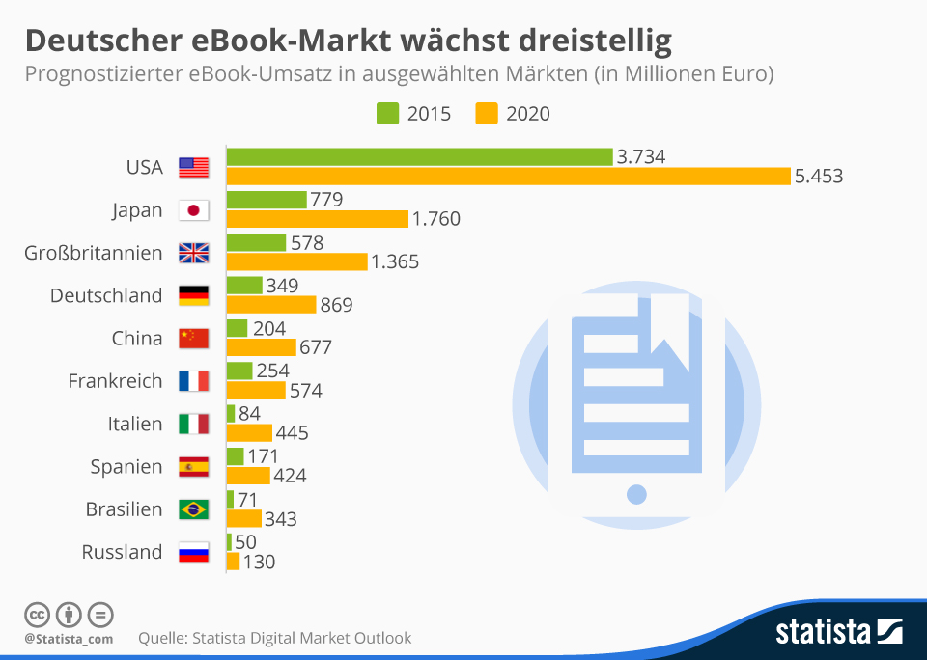
Was uns daran nicht gefällt:
1. | Die Überschrift gibt nicht das Bild wieder. Dazu müsste der Balken dreimal so groß sein!
2. | Die 2. Zeile der Überschrift könnte kürzer formuliert sein. So muß man zuviel lesen =>Linke Gehirnhälfte!
3. | Ingesamt ergibt sich ein überladenes Diagramm. 2 Balken pro Land + zwei Zahlen. Eindruck = wuselig!
4. | Flaggen sind eine gute Visualisierung, aber leider nicht jedem bekannt. Weglassen, da Land daneben steht = Redundanz
5. | Legende weglassen. Wahrnehmungsspeicher des Gehirns gibt diese Information nicht an das Kurzzeitgedächtnis weiter.



Unser Vorschlag

Ausgabe
 | 2015 | Delta | Abweichungen
RUS 0,1 | 50 | 80 | 160%
BR 0,1 | 71 | 272 | 383%
I 0,1 | 84 | 361 | 430%
E 0,2 | 171 | 253 | 148%
VRC 0,2 | 204 | 473 | 232%
F 0,3 | 254 | 320 | 126%
D 0,3 | 349 | 520 | 149%
GB 0,6 | 578 | 787 | 136%
J 0,8 | 779 | 981 | 126%
USA 3,7 | 3,734 | 1,719 | 46%
Deutscher eBook-Markt wächst dreistellig (2015 - 2020) | Anmerkungen
Prognostizierter Umsatz (Mrd. €) | Wer schon mal unser Seminar Reporting mit Excel I besucht hat oder Effizients Reporting mit Excel, kennt dieses Diagramm schon.

 | Das erste Segment zeigt den Umsatz des Jahres 2015, das zweite die Differenz zum Umsatz von 2020.
 | Das Land, auf das es ankommt, ist hier mit einem manuell hinzugefügten Pfeil hervorgehoben, was wir für ein Monatsreporting normalerweise dynamisch und mit einem Farbwechsel gestalten würden.

 | Sind die verwendeten Excel-Techniken interessant?
 | Reporting mit Excel V - Excel Diagramme Basics

Die Zahlen dazu

Zurück

Verarbeitung
Land | 2015 | D | D % | Beschriftung
RUS 0,1 | 50 | 80 | 160% | Überschrift1 | Deutscher eBook-Markt wächst dreistellig (2015 - 2020)
BR 0,1 | 71 | 272 | 383% | Überschrift2 | Prognostizierter Umsatz (Mrd. €)
I 0,1 | 84 | 361 | 430%
E 0,2 | 171 | 253 | 148%
VRC 0,2 | 204 | 473 | 232%
F 0,3 | 254 | 320 | 126%
D 0,3 | 349 | 520 | 149%
GB 0,6 | 578 | 787 | 136%
J 0,8 | 779 | 981 | 126%
USA 3,7 | 3,734 | 1,719 | 46%

Die Eingabewerte dazu
Zurück

 |  |  |  |  | Reporting mit Excel V - Excel Diagramme Basics

Eingabe
Land | 2015 | 2020
RUS | 50 | 130
BR | 71 | 343
I | 84 | 445
E | 171 | 424
VRC | 204 | 677
F | 254 | 574
D | 349 | 869
GB | 578 | 1,365
J | 779 | 1,760
USA | 3,734 | 5,453
Unser Service dazu

Service
Hat Ihnen unser Optimierungsvorschlag gefallen?
Senden Sie uns Ihr Diagramm, wir optimieren es !
Bedingung ist :
Wir dürfen es als Chart des Monats veröffentlichen.
Natürlich anonym, wenn Sie es wünschen.
Dazu benötigen wir die Eingabewerte als Tabelle.
Und das Ziel des Diagramms:
Welche Aussage soll damit vermittelt werden? - oder -
Welche Informationen soll damit vermittelt werden? - oder-
Welche Handlungsempfehlung soll damit ausgesprochen werden? - oder - ........

Mail an uns

